koulu
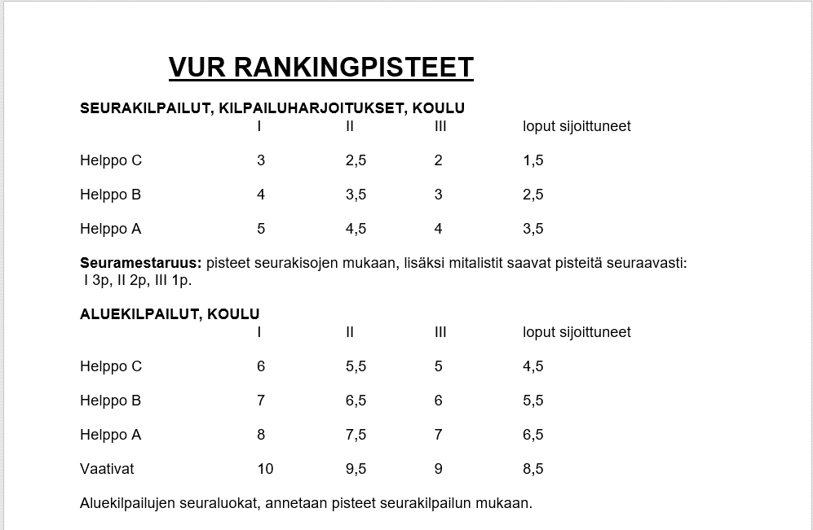
 | 2020-03-08 | 2020-03-08 | 2020-07-18 | 2020-06-13 | 2020-06-13 | 2020-07-18 | 2020-07-18 | 2020-08-15 | 2020-08-15 | 2020-09-05 | 2020-09-05 | 2020-10-10 | 2020-10-18 | 2020-10-18 | 2020-10-18 | 2020-10-25 | 2020-10-25 |  |  | C | B | A
 | VUR | VUR | VUR | HA-71 | HA-71 | VUR | VUR | HA-71 | HA-71 | VUR | VUR | HA-71 | VUR | VUR | VUR | Suovari | Suovari |  | seura
 | seura | seura | seura | seura | alue | seura | seura | seura | alue | seura | alue | seura | seura | seura | mitalistit | seura | tuntsarit |  | 1. | 3 | 4 | 5
SIJOITUKSET | B | C | C | C | B | B | A | C | B | C | B | C | C | B |  | B |  |  | 2. | 2.5 | 3.5 | 4.5
Aino Eronen | 1. |  |  | 3. |  |  |  |  |  |  |  |  |  |  |  |  |  |  | 3. | 2 | 3 | 4
Sinne Kurkela | 3. | 2. |  |  |  |  |  |  |  |  |  |  |  |  |  |  |  |  | 4. | 1.5 | 2.5 | 3.5
Anu Koistinen | 5. |  |  |  |  |  |  |  |  |  |  |  |  |  |  | 5. |  |  | 5. | 1.5 | 2.5 | 3.5
Vilma Niiranen | 5. |  |  |  |  |  |  | 3. |  | 2. |  | 1. | 2. |  |  |  |  |  | 6. | 1.5 | 2.5 | 3.5
Paintola Maaria |  | 1. | 4. |  |  |  |  |  |  | 5. |  |  | 1. |  | 3. |  |  |  | 7. | 1.5 | 2.5 | 3.5
Wilma Ilmonen |  | 4. |  |  |  |  |  |  |  |  |  |  |  |  | 3. |  |  |  | 8. | 1.5 | 2.5 | 3.5
Helmi Leväinen |  |  | 6. |  |  |  |  |  |  | 6. |  |  |  |  |  |  |  |  | 9. | 1.5 | 2.5 | 3.5
Aada Vesa |  |  | 8. |  |  |  |  |  |  |  |  |  | 3. |  | 1.
Essi Karvinen |  |  |  |  | 7. | 4. |  |  | 7. |  | 6. |  |  | 4. |  | 3. | 3. |  | alue
Laura Jylhä |  |  |  | 2. |  |  | 1. |  |  |  |  |  |  |  |  |  |  |  | 1. | 6 | 7 | 8
Anniina Teittinen |  |  |  |  |  |  | 2. |  |  | 3. |  |  |  | 3. | 3. |  |  |  | 2. | 5.5 | 6.5 | 7.6
Elviira Vartiainen |  |  |  |  |  |  |  |  |  | 4. |  |  |  |  |  |  |  |  | 3. | 5 | 6 | 7
Eerika Karvinen |  |  |  |  |  |  |  | 5. |  | 6. |  |  |  |  |  |  |  |  | 4. | 4.5 | 5.5 | 6.5
Hanna Virtanen |  |  |  |  |  |  |  |  |  |  |  |  |  | 1. | 1. |  |  |  | 5. | 4.5 | 5.5 | 6.5
Jutta Soininen |  |  |  |  |  |  |  |  |  |  |  |  |  | 2. | 2. |  |  |  | 6. | 4.5 | 5.5 | 6.5
Miila Pulkkinen |  |  |  |  |  |  |  |  |  |  |  | 1. |  |  | 3. |  |  |  | 7. | 4.5 | 5.5 | 6.5
Iisa Markkanen |  |  |  |  |  |  |  |  |  |  |  |  |  |  | 2. |  |  |  | 8. | 4.5 | 5.5 | 6.5
 |  |  |  |  |  |  |  |  |  |  |  |  |  |  |  |  |  |  | 9. | 4.5 | 5.5 | 6.5
PISTEET: |  |  |  |  |  |  |  |  |  |  |  |  |  |  |  |  |  | TOT.
Aino Eronen | 4 | 0 | 0 | 2 | 0 | 0 | 0 | 0 | 0 | 0 | 0 | 0 | 0 | 0 | 0 | 0 | 0 | 6
Sinne Kurkela | 3 | 2.5 | 0 | 0 | 0 | 0 | 0 | 0 | 0 | 0 | 0 | 0 | 0 | 0 | 0 | 0 | 0 | 5.5
Anu Koistinen | 2.5 | 0 | 0 | 0 | 0 | 0 | 0 | 0 | 0 | 0 | 0 | 0 | 0 | 0 | 0 | 5.5 | 0 | 8
Vilma Niiranen | 2.5 | 0 | 0 | 0 | 0 | 0 | 0 | 2 | 0 | 2.5 | 0 | 3 | 2.5 | 0 | 0 | 0 | 0 | 12.5
Paintola Maaria | 0 | 3 | 1.5 | 0 | 0 | 0 | 0 | 0 | 0 | 1.5 | 0 | 0 | 3 | 0 | 1 | 0 | 0 | 10
Wilma Ilmonen | 0 | 1.5 | 0 | 0 | 0 | 0 | 0 | 0 | 0 | 0 | 0 | 0 | 0 | 0 | 1 | 0 | 0 | 2.5
Helmi Leväinen | 0 | 0 | 1.5 | 0 | 0 | 0 | 0 | 0 | 0 | 1.5 | 0 | 0 | 0 | 0 | 0 | 0 | 0 | 3
Aada Vesa | 0 | 0 | 1.5 | 0 | 0 | 0 | 0 | 0 | 0 | 0 | 0 | 0 | 2 | 0 | 3 | 0 | 0 | 6.5
Essi Karvinen | 0 | 0 | 0 | 0 | 5.5 | 2.5 | 0 | 0 | 5.5 | 0 | 5.5 | 0 | 0 | 2.5 | 0 | 6 | 1 | 28.5
Laura Jylhä | 0 | 0 | 0 | 2.5 | 0 | 0 | 5 | 0 | 0 | 0 | 0 | 0 | 0 | 0 | 0 | 0 | 0 | 7.5
Anniina Teittinen | 0 | 0 | 0 | 0 | 0 | 0 | 4.5 | 0 | 0 | 2 | 0 | 0 | 0 | 3 | 1 | 0 | 0 | 10.5
Elviira Vartiainen | 0 | 0 | 0 | 0 | 0 | 0 | 0 | 0 | 0 | 1.5 | 0 | 0 | 0 | 0 | 0 | 0 | 0 | 1.5
Eerika Karvinen | 0 | 0 | 0 | 0 | 0 | 0 | 0 | 1.5 | 0 | 1.5 | 0 | 0 | 0 | 0 | 0 | 0 | 0 | 3
Hanna Virtanen | 0 | 0 | 0 | 0 | 0 | 0 | 0 | 0 | 0 | 0 | 0 | 0 | 0 | 4 | 3 | 0 | 0 | 7
Jutta Soininen | 0 | 0 | 0 | 0 | 0 | 0 | 0 | 0 | 0 | 0 | 0 | 0 | 0 | 3.5 | 2 | 0 | 0 | 5.5
Miila Pulkkinen | 0 | 0 | 0 | 0 | 0 | 0 | 0 | 0 | 0 | 0 | 0 | 3 | 0 | 0 | 1 | 0 | 0 | 4
Iisa Markkanen | 0 | 0 | 0 | 0 | 0 | 0 | 0 | 0 | 0 | 0 | 0 | 0 | 0 | 0 | 2 | 0 | 0 | 2
 |  |  |  |  |  |  |  |  |  |  |  | 0 |  |  |  | 0

este
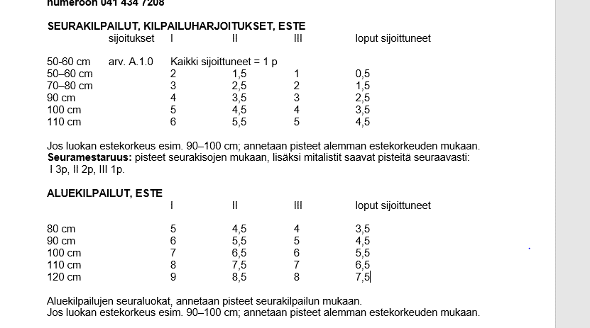
 | 2020-02-15 | 2020-02-15 | 2020-02-23 | 2020-02-23 | 2020-02-23 | 2020-06-05 | 2020-06-05 | 2020-06-26 | 2020-06-26 | 2020-07-24 | 2020-07-24 | 2020-07-31 | 2020-07-31 | 2020-08-23 | 2020-08-23 | 2020-09-06 | 2020-09-06 | 2020-09-06 | 2020-09-06 | 2020-09-19 | 2020-09-19 | 2020-11-22 | 2020-11-22 | 2020-11-22 |  |  | 60 | 70 | 80 | 90 | 100 | 110
 | VUR | VUR | HA-71 | HA-71 | HA-71 | HA-71 | HA-71 | VUR | VUR | Suovari | Suovari | VUR | VUR | SvR | SvR | VUR | VUR | VUR | VUR | LiRa | LiRa | VUR | VUR | VUR |  | seura
 | seura | seura | seura | alue | alue | seura | alue | seura | seura | seura | seura | seura | seura | alue | alue | seura | alue | alue | alue | seura | seura | seura | seura | seura |  | 1. | 2 | 3 | 3 | 4 | 5 | 6
 | 80 cm | 60 cm | 70 cm | 80 cm | 90 cm | 70 cm | 80 cm | 65 cm | 80 cm | 60 cm | 100 cm | 65 cm | 85 cm | 100 cm | 110 cm | 70 cm | 80 cm | 90 cm | 100 cm | 60 cm | 70 cm | 70 cm | 85 cm | mitalistit |  | 2. | 1.5 | 2.5 | 2.5 | 3.5 | 4.5 | 5.5
Emma Laukkarinen | 1. |  |  |  |  | 2. |  |  | 2. |  |  |  |  |  |  |  |  | 4. |  |  |  |  |  |  |  | 3. | 1 | 2 | 2 | 3 | 4 | 5
Katja Niiranen | 2. |  |  |  |  |  |  |  |  |  |  |  |  |  |  |  |  |  |  |  |  |  | 1. | 1. |  | 4. | 0.5 | 1.5 | 1.5 | 2.5 | 3.5 | 4.5
Vilma Niiranen | 3. |  |  | 2. | 3. |  | 3. |  | 3. |  |  | 2. |  |  |  |  |  | 3. |  |  |  |  | 1. | 1. |  | 5. | 0.5 | 1.5 | 1.5 | 2.5 | 3.5 | 4.5
Koistinen Anu |  | 1. |  |  |  |  |  |  |  |  |  |  |  |  |  |  |  |  |  |  |  |  |  |  |  | 6. | 0.5 | 1.5 | 1.5 | 2.5 | 3.5 | 4.5
Paintola Maaria |  | 2. |  |  |  |  |  | 3. |  |  |  | 5. |  |  |  |  |  |  |  |  |  |  |  |  |  | 7. | 0.5 | 1.5 | 1.5 | 2.5 | 3.5 | 4.5
Virtanen Hanna |  | 3. |  |  |  |  |  |  |  |  |  |  |  |  |  |  |  |  |  |  |  |  |  |  |  | 8. | 0.5 | 1.5 | 1.5 | 2.5 | 3.5 | 4.5
Wilma Ilmonen |  | 4. |  |  |  |  |  |  | 4. |  |  |  |  |  |  | 6. |  |  |  |  |  |  |  | 3.
Vehviläinen Ronja |  |  |  |  |  |  |  |  | 1. |  |  |  | 1. |  |  |  | 1. |  |  |  |  |  |  | 3. |  | alue
Ilona Vanhanen |  |  |  |  |  |  |  | 1. |  |  |  | 1. |  |  |  | 2. |  |  |  |  |  | 1. |  | 1.
Mirja Tuomainen |  |  |  |  |  |  |  | 2. |  |  |  | 3. |  |  |  |  |  |  |  |  |  | 2. |  | 2. |  | 1. |  |  | 5 | 6 | 7 | 8
Venla Tepsa |  |  |  |  |  |  |  |  |  |  |  | 4. |  |  |  |  |  |  |  |  |  |  |  |  |  | 2. |  |  | 4.5 | 5.5 | 6.5 | 7.5
Anniina Teittinen |  |  |  | 4. |  | 1. |  |  |  |  |  |  | 2. |  |  |  |  |  |  |  |  |  |  |  |  | 3. |  |  | 4 | 5 | 6 | 7
Katja Pietiläinen |  |  |  |  |  |  |  |  |  |  |  |  |  |  |  | 7. |  |  |  |  |  |  |  |  |  | 4. |  |  | 3.5 | 4.5 | 5.5 | 6.5
Elviira Vartiainen |  |  | 1. | 1. |  |  |  |  |  |  |  |  |  |  |  |  | 4. |  |  |  |  |  |  |  |  | 5. |  |  | 3.5 | 4.5 | 5.5 | 6.5
Miila Pulkkinen |  |  |  | 3. |  |  |  |  |  |  |  |  |  |  |  |  | 6. |  |  |  |  |  |  |  |  | 6. |  |  | 3.5 | 4.5 | 5.5 | 6.5
Elina Thil |  |  |  |  |  |  |  |  |  |  | 1. |  |  | 1. | 2. |  |  |  | 1. |  |  |  |  |  |  | 7. |  |  | 3.5 | 4.5 | 5.5 | 6.5
Laura Jylhä |  |  |  |  |  | 3. |  |  |  |  |  |  |  |  |  |  |  |  |  |  |  |  |  |  |  | 8. |  |  | 3.5 | 4.5 | 5.5 | 6.5
Helmi Leväinen |  |  |  |  |  |  |  |  |  | 1. |  |  |  |  |  |  |  |  |  | 1. | 2.
Elias Vesa |  |  |  |  |  |  |  |  |  |  |  |  |  |  |  |  |  |  |  |  |  | 3.
 | 2020-02-15 | 2020-02-15 | 2020-02-23 | 2020-02-23 | 2020-02-23 | 2020-06-05 | 2020-06-05 | 2020-06-26 | 2020-06-26 | 2020-07-24 | 2020-07-24 | 2020-07-31 | 2020-07-31 | 2020-08-23 | 2020-08-23 | 2020-09-06 | 2020-09-06 | 2020-09-06 | 2020-09-06 | 2020-09-19 | 2020-09-19 | 2020-11-22 | 2020-11-22 | 2020-11-22
 | VUR | VUR | HA-71 | HA-71 | HA-71 | HA-71 | HA-71 | VUR | VUR | Suovari | Suovari | VUR | VUR | SvR | SvR | VUR | VUR | VUR | VUR | LiRa | LiRa | VUR | VUR | VUR
 | seura | seura | seura | alue | alue | seura | alue | seura | seura | seura | seura | seura | seura | alue | alue | seura | alue | alue | alue | seura | seura | seura | seura | seura
Ranking-pisteet | 80 cm | 60 cm | 70 cm | 80 cm | 90 cm | 70 cm | 80 cm | 65 cm | 80 cm | 60 cm | 100 cm | 65 cm | 85 cm | 100 cm | 110 cm | 70 cm | 80 cm | 90 cm | 100 cm | 60 cm | 70 cm | 70 cm | 85 cm | mitalistit | Tot.
Emma Laukkarinen | 3 | 0 | 0 | 0 | 0 | 2.5 | 0 | 0 | 2.5 | 0 | 0 | 0 | 0 | 0 | 0 | 0 | 0 | 4.5 | 0 | 0 | 0 | 0 | 0 |  | 13
Katja Niiranen | 2.5 | 0 | 0 | 0 | 0 | 0 | 0 | 0 | 0 | 0 | 0 | 0 | 0 | 0 | 0 | 0 | 0 | 0 | 0 | 0 | 0 | 0 | 3 | 3 | 9
Vilma Niiranen | 2 | 0 | 0 | 4.5 | 5 | 0 | 4 | 0 | 2 | 0 | 0 | 1.5 | 0 | 0 | 0 | 0 | 0 | 5 | 0 | 0 | 0 | 0 | 3 | 3 | 30
Koistinen Anu | 0 | 2 | 0 | 0 | 0 | 0 | 0 | 0 | 0 | 0 | 0 | 0 | 0 | 0 | 0 | 0 | 0 | 0 | 0 | 0 | 0 | 0 | 0 |  | 2
Paintola Maaria | 0 | 1.5 | 0 | 0 | 0 | 0 | 0 | 1 | 0 | 0 | 0 | 0.5 | 0 | 0 | 0 | 0 | 0 | 0 | 0 | 0 | 0 | 0 | 0 |  | 3
Virtanen Hanna | 0 | 1 | 0 | 0 | 0 | 0 | 0 | 0 | 0 | 0 | 0 | 0 | 0 | 0 | 0 | 0 | 0 | 0 | 0 | 0 | 0 | 0 | 0 |  | 1
Wilma Ilmonen | 0 | 0.5 | 0 | 0 | 0 | 0 | 0 | 0 | 1.5 | 0 | 0 | 0 | 0 | 0 | 0 | 1.5 | 0 | 0 | 0 | 0 | 0 | 0 | 0 | 1 | 5
Vehviläinen Ronja | 0 | 0 | 0 | 0 | 0 | 0 | 0 | 0 | 3 | 0 | 0 | 0 | 3 | 0 | 0 | 0 | 5 | 0 | 0 | 0 | 0 | 0 | 0 | 1 | 12
Ilona Vanhanen | 0 | 0 | 0 | 0 | 0 | 0 | 0 | 2 | 0 | 0 | 0 | 2 | 0 | 0 | 0 | 2.5 | 0 | 0 | 0 | 0 | 0 | 3 | 0 | 3 | 13
Mirja Tuomainen | 0 | 0 | 0 | 0 | 0 | 0 | 0 | 1.5 | 0 | 0 | 0 | 1 | 0 | 0 | 0 | 0 | 0 | 0 | 0 | 0 | 0 | 2.5 | 0 | 2 | 7
Venla Tepsa | 0 | 0 | 0 | 0 | 0 | 0 | 0 | 0 | 0 | 0 | 0 | 0.5 | 0 | 0 | 0 | 0 | 0 | 0 | 0 | 0 | 0 | 0 | 0 |  | 1
Anniina Teittinen | 0 | 0 | 0 | 3.5 | 0 | 3 | 0 | 0 | 0 | 0 | 0 | 0 | 2.5 | 0 | 0 | 0 | 0 | 0 | 0 | 0 | 0 | 0 | 0 |  | 9
Katja Pietiläinen | 0 | 0 | 0 | 0 | 0 | 0 | 0 | 0 | 0 | 0 | 0 | 0 | 0 | 0 | 0 | 1.5 | 0 | 0 | 0 | 0 | 0 | 0 | 0 |  | 2
Elviira Vartiainen | 0 | 0 | 3 | 5 | 0 | 0 | 0 | 0 | 0 | 0 | 0 | 0 | 0 | 0 | 0 | 0 | 3.5 | 0 | 0 | 0 | 0 | 0 | 0 |  | 12
Miila Pulkkinen | 0 | 0 | 0 | 4 | 0 | 0 | 0 | 0 | 0 | 0 | 0 | 0 | 0 | 0 | 0 | 0 | 3.5 | 0 | 0 | 0 | 0 | 0 | 0 |  | 8
Elina Thil | 0 | 0 | 0 | 0 | 0 | 0 | 0 | 0 | 0 | 0 | 5 | 0 | 0 | 7 | 7.5 | 0 | 0 | 0 | 7 | 0 | 0 | 0 | 0 |  | 27
Laura Jylhä | 0 | 0 | 0 | 0 | 0 | 2 | 0 | 0 | 0 | 0 | 0 | 0 | 0 | 0 | 0 | 0 | 0 | 0 | 0 | 0 | 0 | 0 | 0 |  | 2
Helmi Leväinen | 0 | 0 | 0 | 0 | 0 | 0 | 0 | 0 | 0 | 2 | 0 | 0 | 0 | 0 | 0 | 0 | 0 | 0 | 0 | 2 | 2.5 | 0 | 0 |  | 7
Elias Vesa | 0 | 0 | 0 | 0 | 0 | 0 | 0 | 0 | 0 | 0 | 0 | 0 | 0 | 0 | 0 | 0 | 0 | 0 | 0 | 0 | 0 | 2 | 0 |  | 2

